Sheet1
 | Total Geral | Total de Público | Público |  |  | Total de Privada | Privada
Localidade da Escola |  |  | Federal | Estadual | Municipal |  | Privada
Salvador | 45,121 | 39,238 | 56 | 28,273 | 10,909 | 5,883 | 5,883

Categoria Administrativa |  | Dependência Administrativa

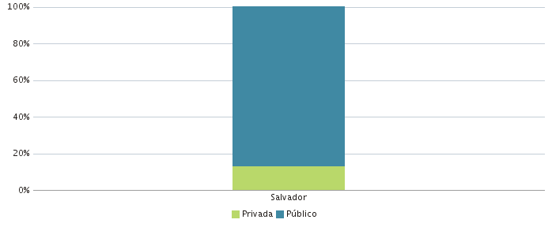 |  | 